Foaie1
 | R O M Â N I A JUDEŢUL MUREŞ |  |  | 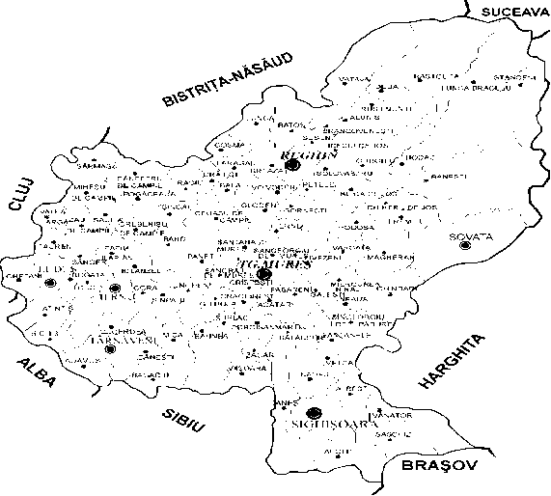
 | CONSILIUL JUDEŢEAN
 | Târgu Mureş, Palatul Administrativ
 | Piaţa Victoriei nr.1 tel.0265-263211,
 | fax 0265-268718 www.cjmures.ro

PIEŢELOR, TÂRGURILOR ŞI
 | OBOARELOR DIN
JUDEŢUL MUREŞ PE ANUL
 | 2026

Nr. crt. | UNITATEA ADMINISTRATIV TERITORIALĂ | PIAȚĂ Agro alimentară | SĂPTĂMÂNAL MIXT | TÂRGURI Mărfuri | OBOARE Animale | PIEȚE MIXTE Târguri și oboare | TRADIȚIONALE
1 | TÂRGU MUREȘ | zilnic, Piaţa Cuza Vodă, Piaţa 1848, Piaţa Dacia, Piaţa Diamant, Piaţa 22 Decembrie 1989, Piaţa Unirii, Piaţa str. Cisnădiei | - | zilnic, în Piața Armatei | - | - | -
2 | SIGHIȘOARA | zilnic,Piața Agroalimentră str. Târnavei, nr. 29 luni, miercuri, vineri, sâmbătă, duminică, Piața Agroalimentară str. Plopilor, nr. 2 | - | - | - | - | în perioada 01 -24 decembrie 2026 se amenajează spații pentru comercializare brazilor de Crăciun
3 | REGHIN | zilnic, str. Apelor, nr. 1 str. Piaţa Mare, nr.1 | - | sâmbăta Talcioc (piața de vechituri), Piața Mare nr. 1 | - | - | 25 februarie - 10 martie 2026 Târg de mărţişoare (Reghin, Piaţa „Petru Maior”); luna mai 2026 Expoziţie - Târg de produse tradiţionale (Reghin, str. Dedradului, nr.11); 01 - 07 decembrie 2026 Târg de Moș Nicolae, 15 -24 decembrie 2026 Târgul de iarnă (Reghin, Piaţa „Petru Maior”)
4 | TÂRNĂVENI | zilnic,în Piaţa „Avram Iancu” | - | în fiecare zi de miercuri, Târg general săptămânal, str. Mărțișor | - | în fiecare zi de marți Obor săptămânal (cereale) | -
5 | IERNUT | zilnic, în str. 1 Decembrie 1918 FN | în fiecare zi de vineri, în str. Mihai Eminescu, nr. 34 | - | - | - | -
6 | LUDUȘ | zilnic, în str.Pieţei | în fiecare zi de marţi, în str.Pieţei | - | - | - | Expoziții de păsări și animale mici: - pe platforma betonată din fața Sălii de Sport, str. Pieței: 03 ianuarie 2026, 14 februarie 2026, 07 martie 2026, 04 aprilie 2026, 09 mai 2026, 06 iunie 2026, 04 iulie 2026, 01 august 2026, 05 septembrie 2026, 03 octombrie 2026, 07 noiembrie 2026, 05 decembrie 2026; - în interiorul Sălii de Sport, str. Pieței: 08-11 ianuarie 2026 Expoziție Zonală, 19-22 noiembrie 2026 Expoziția Europeană a porumbelului voltat, 11-13 decembrie 2026 Expoziția Cupa Ardealului ediția 7
7 | SOVATA | zilnic, în str. Principală, nr. 215 | în fiecare zi de sâmbătă, Piaţa din str. Trandafi- rilor | - | - | - | -
8 | MIERCUREA NIRAJULUI | - | în fiecare zi de miercuri | - | - | - | -
9 | SĂRMAȘU | zilnic | săptămânal, în fiecare zi de joi | - | - | - | 29 - 30 august 2026 Târguri tradiţionale cu ocazia manifestării „Zilele Sărmăşene”: Expoziție cu produse tradiționale „Bucătăria bunicii” „Lada cu zestrea bunicii”
10 | SÂNGEORGIU DE PĂDURE | în fiecare zi de marţi | - | - | ocazional, târg de cabaline | - | -
11 | BAND | - | săptămânal, în fiecare zi de sâmbătă | - | - | - | -
12 | BATOȘ | - |  | în fiecare zi de luni |  | - | 11 octombrie 2026 Sărbătoarea Mărului
13 | BĂLĂUȘERI | - | în fiecare zi de vineri | - | - | lunar Târg de țară | -
14 | BRÂNCOVENEȘTI | - | în fiecare zi de sâmbătă | - | - | - | 04 iulie 2026 Târgul Cireșelor
15 | BREAZA | - | - | - | - | - | 25 iulie 2026 Expoziția de animale, ediția a XI-a
16 | CORUNCA | - | - | zilnic, Piața auto | - | - | -
17 | DEDA | în fiecare zi de duminică | - | - | - | - | anual, în perioada Sărbătorilor de Rusalii 2026 Târg de Rusalii anual, decembrie 2026 Târg de Crăciun
18 | ERNEI | - | - | în fiecare zi de duminică, Piața auto | - | - | -
19 | GLODENI | - | în fiecare zi de vineri | - | - | - | -
20 | IBĂNEȘTI |  | în fiecare zi de duminică, în zona numită Podul Hodacului |  |  |  | 01 - 02 august 2026 Festivalul Văii Gurghiului, pe platoul de la Fâncel
21 | LUNCA BRADULUI | în fiecare zi de sâmbătă | - | - | - | - | -
22 | MIHEȘU DE CÂMPIE | - | - | - | - | - | 06 septembrie 2026 Întâlnire cu fii satului Miheșu de Câmpie 01 decembrie 2026 Ziua Națională a României
23 | PAPIU ILARIAN | - | - | - | - | - | 31 mai - 01 iunie 2026 Târg de Rusalii
24 | RĂSTOLIȚA | - | în fiecare zi de vineri | - | - | - | -
25 | RÂCIU | zilnic | în fiecare zi de luni | în fiecare zi de luni | - | - | 20 iulie 2026 Târg tradiţional de mărfuri 04 septembrie 2026 Expoziția producătorilor locali
26 | SÂNGER | - | - | - | 11 august 2026 Târg de animale de țară | - | -
27 | SÂNPAUL | - | - | - | - | - | într-o duminică din luna iunie 2026 Ziua satului Valea Izvoarelor 29 august 2026 Târg tradițional de pepeni
28 | SÂNPETRU DE CÂMPIE | în fiecare zi de miercuri | în fiecare zi de miercuri | - | 10 iulie 2026 (cabaline), 12 iulie 2026 (bovine) | - | 15 iulie 2026 Târgul Sânpetrului 26 octombrie 2026 Târgul de toamnă
29 | ȘĂULIA | - | în fiecare zi de vineri | - | - | - | -
30 | VĂTAVA | în fiecare zi de sâmbătă | - | - | - | - | 23 aprilie 2026 Târgul tradițional de primăvară Vătava 02 iunie 2026 Târgul tradițional de la Podășel Dumbrava 26 octombrie 2026 Târgul tradițional de toamnă Vătava
31 | VOIVODENI | - | în fiecare zi de marți | - | - | - | -
32 | ZAU DE CÂMPIE | - | - | - | - | - | 25 - 26 aprile2026 Festivalul Bujorului 02 august 2026 Târgul Peştelui și Festivalul de jocuri populare Peștișorul de Argint

 | p. PREŞEDINTE |  |  |  |  | SECRETAR GENERAL
 | Szász Zoltán-Tibor |  |  |  |  | Paul Cosma
 | ADMINISTRATOR PUBLIC

 | Verificat: Alin Mărginean, director executiv
 | Kádár Katalin, șef serviciu

 | Întocmit: Mirela Ruța, consilier

